3D(캐릭터)
 | 3D(캐릭터)

발주수량 | 4
완성수량 | 0
미완성 | 4

INDEX | ID | 이름 | 설명 | REF | 구현여부 | 완성된 모습 | 우선순위
10100 | character_mob1 | 몬스터1 | 남성형 좀비 현대식 의상을 하고 있다 |  |  |  | 1
10200 | character_mob2 | 몬스터2 | 여성형 좀비 현대식 의상을 하고 있다 머리 및 손톱이 길다 |  |  |  | 2
10300 | character_mob3 | 몬스터3 | 완벽하게 무장한 군인 방독면을 쓰고 있다 |  |  |  | 3
10400 | character_player | 플레이어 캐릭터 | 총을 들고 있는 플레이어 부위별로 나누어져 있음 | 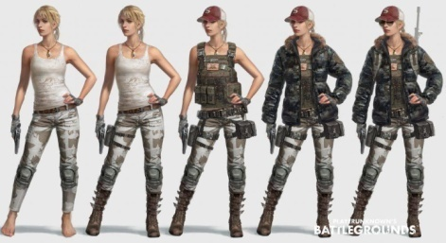 |  |  | 4

3D(오브젝트)
 | 3D(오브젝트)

발주수량 | 14
완성수량 | 0
미완성 | 14

INDEX | ID | 이름 | 분류 | 설명 | REF | 구현여부 | 완성된 모습 | 우선순위
20100 | weapon_rifle | 소총 | 무기 | 바닥에 떨어진 장면 혹은 착용한 모습 Weapon1 무기에 해당 | 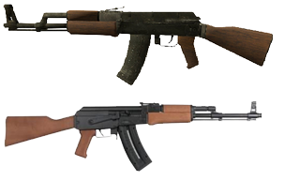 |  |  | 1
20200 | weapon_gun | 권총 | 무기 | 바닥에 떨어진 장면 혹은 착용한 모습 Weapon2 무기에 해당 |  |  |  | 2
20300 | weapon_knife | 칼 | 무기 | 바닥에 떨어진 장면 혹은 착용한 모습 Weapon3 무기에 해당 | 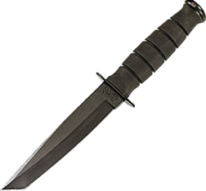 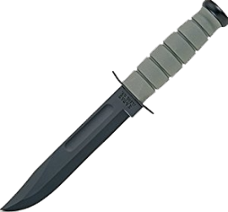 |  |  | 3
20400 | weapon_bomb | 수류탄 | 무기 | 바닥에 떨어진 장면 혹은 착용한 모습 Weapon4 무기에 해당 | 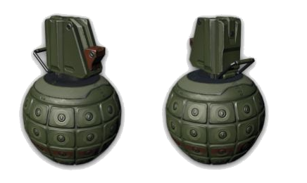 |  |  | 4
20500 | weapon_medic | 약품 | 무기 | 바닥에 떨어진 장면 혹은 착용한 모습 Weapon5 무기에 해당 |  |  |  | 5
20600 | armor_head | 머리방어구 | 방어구 | 바닥에 떨어진 장면 황색 계열의 군용헬멧 |  |  |  | 1
20700 | armor_body | 몸방어구 | 방어구 | 바닥에 떨어진 장면 회색 계열의 방탄복 |  |  |  | 2
20800 | armor_hand | 장갑 | 방어구 | 바닥에 떨어진 장면 국방색의 장갑 한쌍이 포개어져 있는 모습 (앞뒤면 모두 볼수있는 형태) | 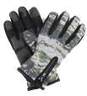 |  |  | 3
20900 | armor_foot | 신발 | 방어구 | 바닥에 떨어진 장면 검정색 계열의 군화 한쌍이 나란히 되어 있는 모습 | 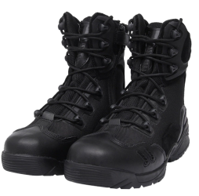 |  |  | 4
21000 | armor_etc | 장신구 | 방어구 | 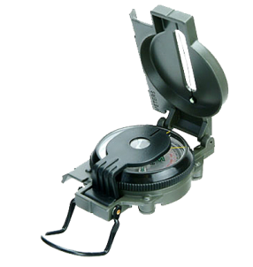 바닥에 떨어진 장면 군용 나침반 | 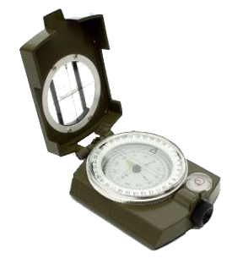 |  |  | 5
21100 | object_chair | 의자 | 장애물 | 바퀴가 달려있다 약간 무거운 느낌이 난다 |  |  |  | 1
21200 | object_desk | 책상 | 장애물 | 나무로 만든 간단한 책상 들면 무거울 것 같은 느낌 |  |  |  | 2
21300 | object_box1 | 나무박스1 | 장애물 | 나무로 만들어진 정사각형의 상자 | 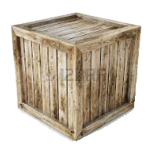 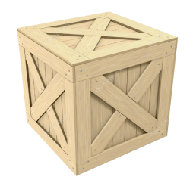 |  |  | 3
21400 | object_box2 | 나무박스2 | 장애물 | 나무로 만들어진 직사각형의 상자 | 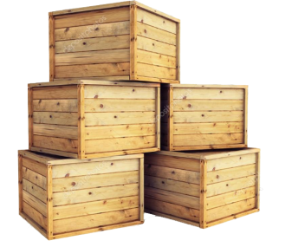 |  |  | 4

